Аннуитетный платеж
В это поле выводится ответ -
Данные поля для собственного заполнения -
Данное поле заполняется автоматически -
Данные поля не трогать -
Расчет аннуитетного платежа по кредиту
При аннуитетном способе погашения ипотечного кредита вы каждый месяц должны вносить одну и ту же сумму, которая включает часть тела кредита и часть процентов по нему. Это удобно при планировании бюджета и снижает требования к ежемесячному доходу заемщика.

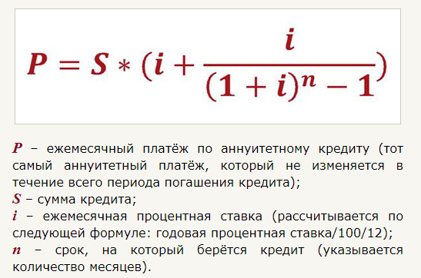

Ежемесячный платёж по аннуитетному кредиту, руб/мес | P | 86002.014
Сумма кредита, руб; | S | 9800000
Ежемесячная процентная ставка | i | 0.0083
Для расчета i (ежемес.проц.ставки) | 100 | 100
 | 12 | 12
Cрок, на который берётся кредит (указывается количество месяцев). | n | 360
Годовая процентная ставка | ig | 10

Расчёт процентов по аннуитетным платежам
Посчитать долю процентов в аннуитетных платежах вам поможет вот эта формула:

Так как это первый платёж, то суммой оставшейся задолженности по кредиту является весь кредит. Умножив эту сумму на ежемесячную процентную ставку – 0.018333
Сумма в аннуитетном платеже, которая идёт на погашение процентов по кредиту,руб; | In | 81666.667
Cумма оставшейся задолженности по кредиту (остаток по кредиту); | Sn | 9800000
Ежемесячная процентная ставка | i | 0.0083
Для расчета i (ежемес.проц.ставки) | 100 | 100
 | 12 | 12
Годовая процентная ставка | ig | 10

Расчёт доли тела кредита в аннуитетных платежах
Зная долю процентов в аннуитетном платеже, можно легко посчитать долю тела кредита. Формула расчёта проста и понятна:

По сути, аннуитетный платёж содержит в себе две составляющие: 1. Долю процентов по кредиту. 2. Долю тела кредита.
сумма в аннуитетном платеже, которая идёт на погашение тела кредита, руб; | S | 4335.347
Ежемесячный платёж по аннуитетному кредиту, руб/мес | P | 86002.013869
Сумма в аннуитетном платеже, которая идёт на погашение процентов по кредиту, руб; | In | 81666.666667

Именно погашение тела кредита вытаскивает вас из долговой ямы. Не процентов, а именно тела кредита.

Расчёт процентов по аннуитетным платежам
Как рассчитывается долг на конец месяца в нашем графике платежей. В общем, формула выглядит так:



Обратите внимание! При расчёте долга на конец месяца, от общей суммы текущей задолженности отнимается только та часть платежа, которая идёт на погашение тела кредита (уплаченные проценты сюда не входят).
Долг на конец месяца по аннуитетному кредиту, руб; | Sn2 | 9795664.65
Сумма текущей задолженности по кредиту, руб; | Sn1 | 9800000
Сумма в аннуитетном платеже, которая идёт на погашение тела кредита, руб; | S | 4335.35

